# log2(N) 및 결과 정리
 | log2(N)
4 | 2
6 | 2.5849625007
8 | 3
10 | 3.3219280949
16 | 4
20 | 4.3219280949
32 | 5
40 | 5.3219280949
48 | 5.5849625007
56 | 5.8073549221
64 | 6
72 | 6.1699250014
80 | 6.3219280949
90 | 6.4918530963
100 | 6.6438561898
110 | 6.7813597135
128 | 7
노드수 | log2(N) |  |  |  |  | 노드수(N) | 전체 Hop 수 | 평균 Hop 수 | 최대 Hop 수 | log2(N)
4 | 2 |  |  |  |  | 4 |  |  |  | 2
6 | 2.5849625007 | 0.585 | 0.292 |  |  | 6 |  |  |  | 2.5849625007
8 | 3 | 0.415 | 0.208 |  |  | 8 | 140 | 2.8571428571 |  | 3
10 | 3.3219280949 | 0.322 | 0.161 |  |  | 10 |  |  |  | 3.3219280949
16 | 4 | 0.678 | 0.113 |  |  | 12 |  |  |  | 3.3219280949
20 | 4.3219280949 | 0.322 | 0.080 |  |  | 14 |  |  |  | 3.3219280949
32 | 5 | 0.678 | 0.057 |  |  | 16 |  |  |  | 4
40 | 5.3219280949 | 0.322 | 0.040 |  |  | 32 |  |  |  | 5
48 | 5.5849625007 | 0.263 | 0.033
56 | 5.8073549221 | 0.222 | 0.028
64 | 6 | 0.193 | 0.024
72 | 6.1699250014 | 0.170 | 0.021
80 | 6.3219280949 | 0.152 | 0.019
90 | 6.4918530963 | 0.170 | 0.017
100 | 6.6438561898 | 0.152 | 0.015 | 노드수 | log2(N)
110 | 6.7813597135 | 0.138 | 0.014 | 4 | 2
128 | 7 | 0.219 | 0.012 | 6 | 2.5849625007
 |  |  |  | 6 | 2.5849625007
 |  |  |  | 7 | 2.8073549221
 |  |  |  | 8 | 3
 |  |  |  | 9 | 3.1699250014
 |  |  |  | 10 | 3.3219280949
 |  |  |  | 11 | 3.4594316186
 |  |  |  | 12 | 3.5849625007
 |  |  |  | 13 | 3.7004397181
 |  |  |  | 14 | 3.8073549221
 |  |  |  | 15 | 3.9068905956
 |  |  |  | 16 | 4
 |  |  |  | 17 | 4.0874628413
 |  |  |  | 18 | 4.1699250014
 |  |  |  | 19 | 4.2479275134
 |  |  |  | 20 | 4.3219280949
 |  |  |  | 21 | 4.3923174228
 |  |  |  | 22 | 4.4594316186
 |  |  |  | 23 | 4.5235619561
 |  |  |  | 24 | 4.5849625007
 |  |  |  | 25 | 4.6438561898
 |  |  |  | 26 | 4.7004397181
 |  |  |  | 27 | 4.7548875022
 |  |  |  | 28 | 4.8073549221
 |  |  |  | 29 | 4.8579809951
 |  |  |  | 30 | 4.9068905956
 |  |  |  | 31 | 4.9541963104
 |  |  |  | 32 | 5
 |  |  |  | 33 | 5.0443941194
 |  |  |  | 34 | 5.0874628413
 |  |  |  | 35 | 5.1292830169
 |  |  |  | 36 | 5.1699250014
 |  |  |  | 37 | 5.2094533656
 |  |  |  | 38 | 5.2479275134
 |  |  |  | 39 | 5.2854022189
 |  |  |  | 40 | 5.3219280949
 |  |  |  | 41 | 5.3575520046
 |  |  |  | 42 | 5.3923174228
 |  |  |  | 43 | 5.4262647547
 |  |  |  | 44 | 5.4594316186
 |  |  |  | 45 | 5.4918530963
 |  |  |  | 46 | 5.5235619561
 |  |  |  | 47 | 5.5545888517
 |  |  |  | 48 | 5.5849625007
 |  |  |  | 49 | 5.6147098441
 |  |  |  | 50 | 5.6438561898
 |  |  |  | 51 | 5.672425342
 |  |  |  | 52 | 5.7004397181
 |  |  |  | 53 | 5.7279204546
 |  |  |  | 54 | 5.7548875022
 |  |  |  | 55 | 5.7813597135
 |  |  |  | 56 | 5.8073549221
 |  |  |  | 57 | 5.8328900142
 |  |  |  | 58 | 5.8579809951
 |  |  |  | 59 | 5.8826430494
 |  |  |  | 60 | 5.9068905956
 |  |  |  | 61 | 5.9307373376
 |  |  |  | 62 | 5.9541963104
 |  |  |  | 63 | 5.9772799235
 |  |  |  | 64 | 6
 |  |  |  | 65 | 6.022367813
 |  |  |  | 66 | 6.0443941194
 |  |  |  | 67 | 6.0660891905
 |  |  |  | 68 | 6.0874628413
 |  |  |  | 69 | 6.1085244568
 |  |  |  | 70 | 6.1292830169
 |  |  |  | 71 | 6.1497471195
 |  |  |  | 72 | 6.1699250014
 |  |  |  | 73 | 6.1898245589
 |  |  |  | 74 | 6.2094533656
 |  |  |  | 75 | 6.2288186905
 |  |  |  | 76 | 6.2479275134
 |  |  |  | 77 | 6.2667865407
 |  |  |  | 78 | 6.2854022189
 |  |  |  | 79 | 6.3037807482
 |  |  |  | 80 | 6.3219280949
 |  |  |  | 81 | 6.3398500029
 |  |  |  | 82 | 6.3575520046
 |  |  |  | 83 | 6.3750394313
 |  |  |  | 84 | 6.3923174228
 |  |  |  | 85 | 6.4093909361
 |  |  |  | 86 | 6.4262647547
 |  |  |  | 87 | 6.4429434958
 |  |  |  | 88 | 6.4594316186
 |  |  |  | 89 | 6.475733431
 |  |  |  | 90 | 6.4918530963
 |  |  |  | 91 | 6.5077946402
 |  |  |  | 92 | 6.5235619561
 |  |  |  | 93 | 6.5391588111
 |  |  |  | 94 | 6.5545888517
 |  |  |  | 95 | 6.5698556083
 |  |  |  | 96 | 6.5849625007
 |  |  |  | 97 | 6.5999128422
 |  |  |  | 98 | 6.6147098441
 |  |  |  | 99 | 6.6293566201
 |  |  |  | 100 | 6.6438561898
 |  |  |  | 101 | 6.6582114828
 |  |  |  | 102 | 6.672425342
 |  |  |  | 103 | 6.6865005272
 |  |  |  | 104 | 6.7004397181
 |  |  |  | 105 | 6.7142455177
 |  |  |  | 106 | 6.7279204546
 |  |  |  | 107 | 6.7414669864
 |  |  |  | 108 | 6.7548875022
 |  |  |  | 109 | 6.7681843248
 |  |  |  | 110 | 6.7813597135
 |  |  |  | 111 | 6.7944158664
 |  |  |  | 112 | 6.8073549221
 |  |  |  | 113 | 6.8201789624
 |  |  |  | 114 | 6.8328900142
 |  |  |  | 115 | 6.8454900509
 |  |  |  | 116 | 6.8579809951
 |  |  |  | 117 | 6.8703647196
 |  |  |  | 118 | 6.8826430494
 |  |  |  | 119 | 6.8948177633
 |  |  |  | 120 | 6.9068905956
 |  |  |  | 121 | 6.9188632373
 |  |  |  | 122 | 6.9307373376
 |  |  |  | 123 | 6.9425145053
 |  |  |  | 124 | 6.9541963104
 |  |  |  | 125 | 6.9657842847
 |  |  |  | 126 | 6.9772799235
 |  |  |  | 127 | 6.9886846868
 |  |  |  | 128 | 7
 |  |  |  | 129 | 7.0112272554
 |  |  |  | 130 | 7.022367813
 |  |  |  | 131 | 7.0334230015

# Sheet1
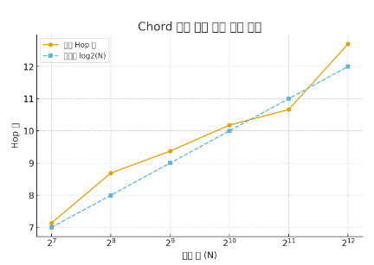

 |  |  |  | 2 | 4 | 6 | 8 | 10 | 12 | 14
 |  |  |  | 4 | 16 | 64 | 256 | 1024 | 4096 | 16384

노드 수 (N) | 평균 Hop 수 | 최대 Hop 수 | log2(N)
128 | 7.14 | 9.5 | 7
256 | 8.69 | 12.75 | 8
512 | 9.37 | 13.95 | 9
1024 | 10.18 | 13.39 | 10
2048 | 10.66 | 15.33 | 11
4096 | 12.7 | 17.26 | 12

1. FingerTable(기본)
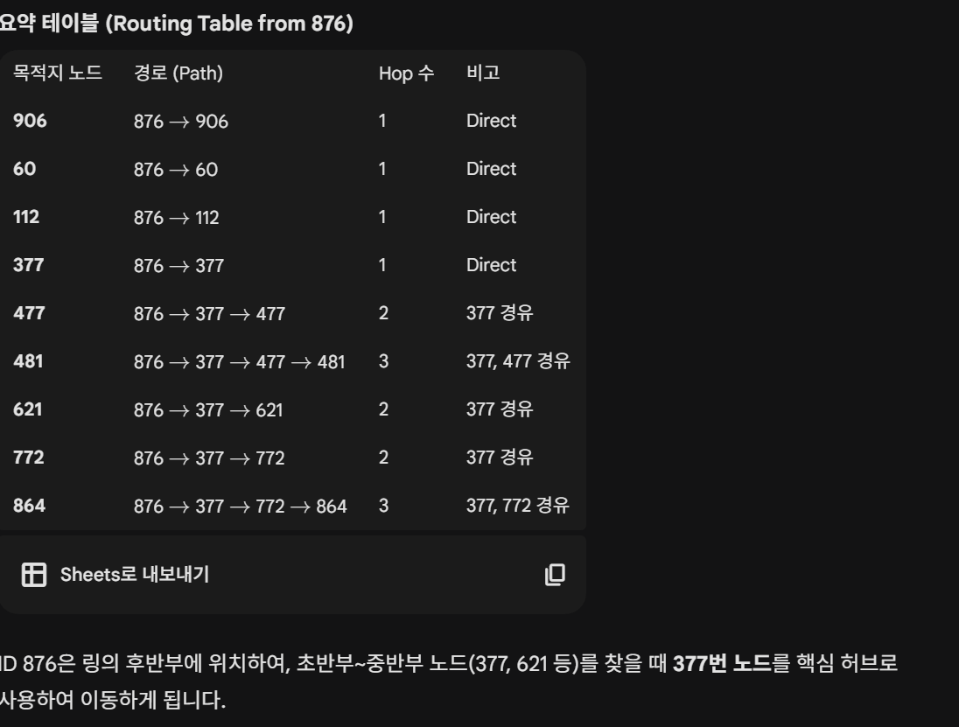
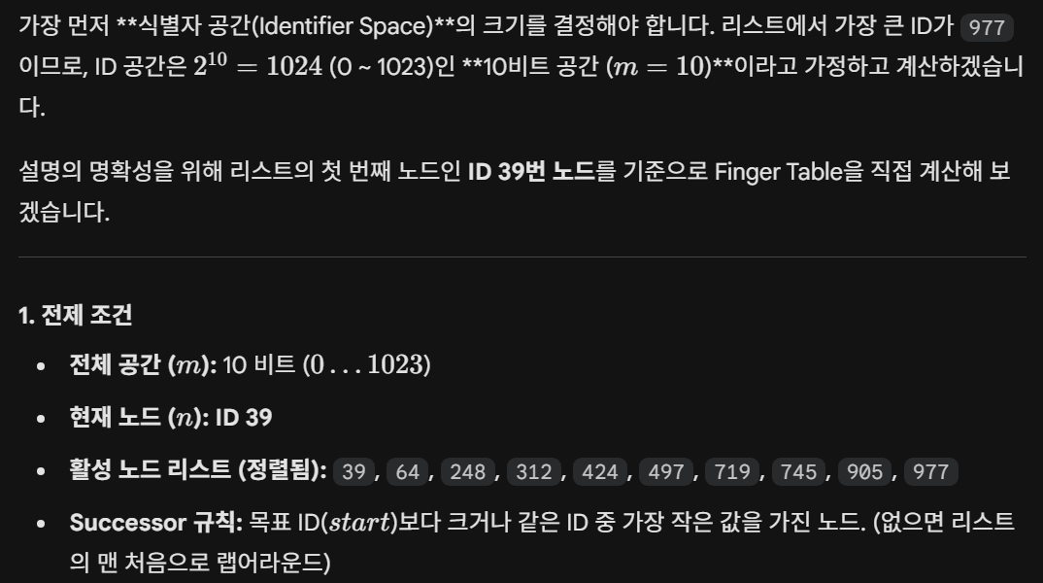
NODE_0 = [876] 127.0.0.1:6000
NODE_1 = [481] 127.0.0.1:6001
NODE_2 = [621] 127.0.0.1:6002
NODE_3 = [906] 127.0.0.1:6003
NODE_4 = [60] 127.0.0.1:6004
NODE_5 = [112] 127.0.0.1:6005
NODE_6 = [477] 127.0.0.1:6006
NODE_7 = [377] 127.0.0.1:6007
NODE_8 = [864] 127.0.0.1:6008
NODE_9 = [772] 127.0.0.1:6009
(127.0.0.1:6000) ID: 876 |  |  |  | (127.0.0.1 : 6001) ID: 481 |  |  |  | (127.0.0.1 : 6002) ID: 621 |  |  |  | (127.0.0.1 : 6003) ID: 906 |  |  |  | (127.0.0.1 : 6004) ID: 60
Node | Finger(k) | Start | Succ | Node | Finger(k) | Start | Succ | Node | Finger(k) | Start | Succ | Node | Finger(k) | Start | Succ | Node | Finger(k) | Start | Succ
876 | 1 | 877 | 906 | 481 | 1 | 482 | 621 | 621 | 1 | 622 | 772 | 906 | 1 | 907 | 60 | 60 | 1 | 61 | 112
 | 2 | 878 | 906 |  | 2 | 483 | 621 |  | 2 | 623 | 772 |  | 2 | 908 | 60 |  | 2 | 62 | 112
 | 3 | 880 | 906 |  | 3 | 485 | 621 |  | 3 | 625 | 772 |  | 3 | 910 | 60 |  | 3 | 64 | 112
 | 4 | 884 | 906 |  | 4 | 489 | 621 |  | 4 | 629 | 772 |  | 4 | 914 | 60 |  | 4 | 68 | 112
 | 5 | 892 | 906 |  | 5 | 497 | 621 |  | 5 | 637 | 772 |  | 5 | 922 | 60 |  | 5 | 76 | 112
 | 6 | 908 | 60 |  | 6 | 513 | 621 |  | 6 | 653 | 772 |  | 6 | 938 | 60 |  | 6 | 92 | 112
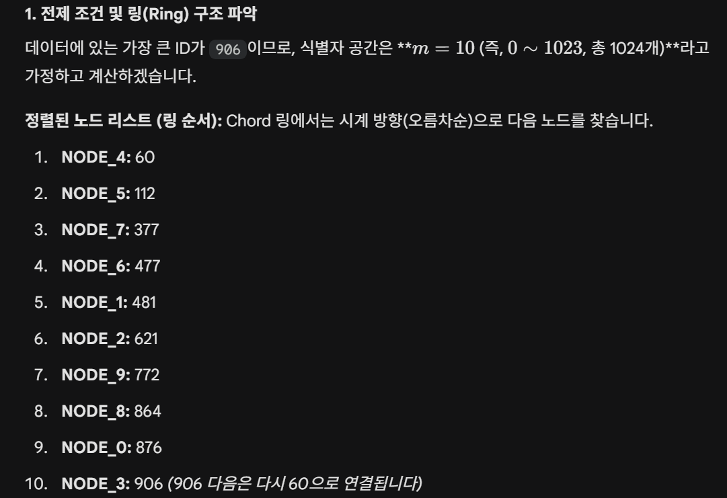
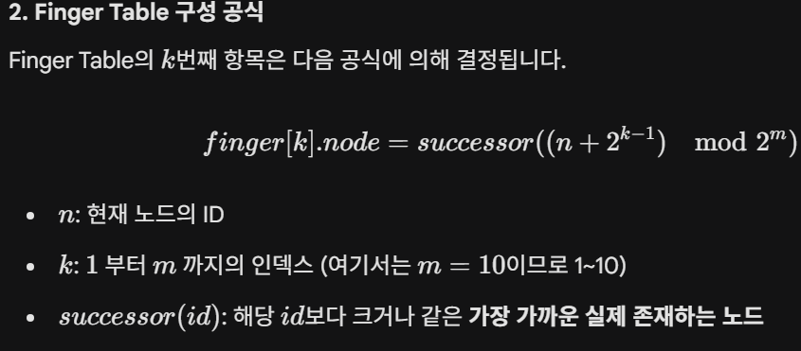
 | 7 | 940 | 60 |  | 7 | 545 | 621 |  | 7 | 685 | 772 |  | 7 | 970 | 60 |  | 7 | 124 | 377
 | 8 | 1004 | 60 |  | 8 | 609 | 621 |  | 8 | 749 | 772 |  | 8 | 10* | 60 |  | 8 | 188 | 377
 | 9 | 108* | 112 |  | 9 | 737 | 772 |  | 9 | 877 | 906 |  | 9 | 138* | 377 |  | 9 | 316 | 377
 | 10 | 364* | 377 |  | 10 | 993 | 60 |  | 10 | 109* | 112 |  | 10 | 394* | 477 |  | 10 | 572 | 621

(127.0.0.1 : 6005) ID: 112 |  |  |  | (127.0.0.1 : 6006) ID: 477 |  |  |  | (127.0.0.1 : 6007) ID: 377 |  |  |  | (127.0.0.1 : 6008) ID: 864 |  |  |  | 127.0.0.1 : 6009) ID: 772
Node | Finger(k) | Start | Succ | Node | Finger(k) | Start | Succ | Node | Finger(k) | Start | Succ | Node | Finger(k) | Start | Succ | Node | Finger(k) | Start | Succ
112 | 1 | 113 | 377 | 477 | 1 | 478 | 481 | 377 | 1 | 378 | 477 | 864 | 1 | 865 | 876 | 772 | 1 | 773 | 864
 | 2 | 114 | 377 |  | 2 | 479 | 481 |  | 2 | 379 | 477 |  | 2 | 866 | 876 |  | 2 | 774 | 864
 | 3 | 116 | 377 |  | 3 | 481 | 481 |  | 3 | 381 | 477 |  | 3 | 868 | 876 |  | 3 | 776 | 864
 | 4 | 120 | 377 |  | 4 | 485 | 621 |  | 4 | 385 | 477 |  | 4 | 872 | 876 |  | 4 | 780 | 864
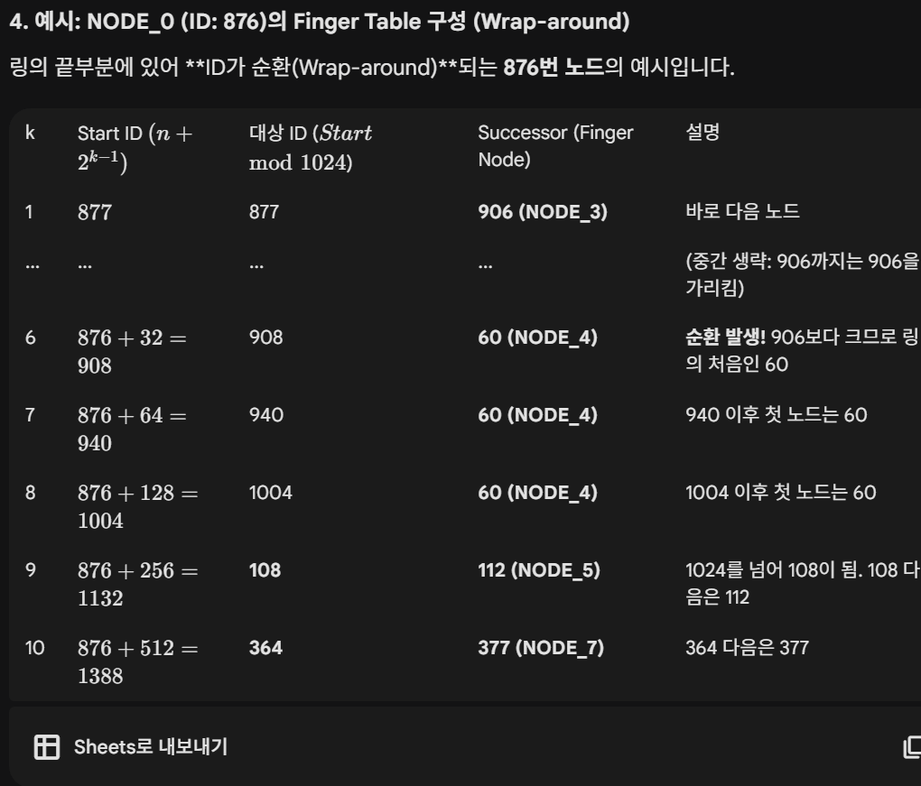
 | 5 | 128 | 377 |  | 5 | 493 | 621 |  | 5 | 393 | 477 |  | 5 | 880 | 906 |  | 5 | 788 | 864
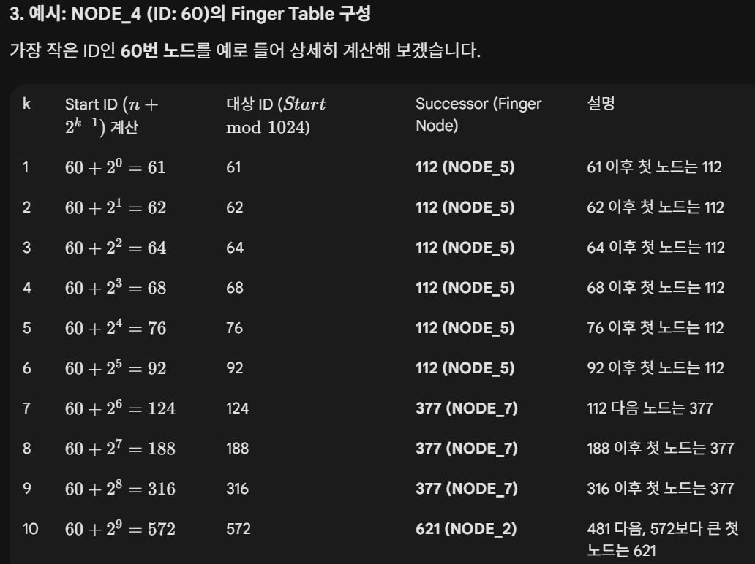
 | 6 | 144 | 377 |  | 6 | 509 | 621 |  | 6 | 409 | 477 |  | 6 | 896 | 906 |  | 6 | 804 | 864
 | 7 | 176 | 377 |  | 7 | 541 | 621 |  | 7 | 441 | 477 |  | 7 | 928 | 60 |  | 7 | 836 | 864
 | 8 | 240 | 377 |  | 8 | 605 | 621 |  | 8 | 505 | 621 |  | 8 | 992 | 60 |  | 8 | 900 | 906
 | 9 | 368 | 377 |  | 9 | 733 | 772 |  | 9 | 633 | 772 |  | 9 | 96* | 112 |  | 9 | 4* | 60
 | 10 | 624 | 772 |  | 10 | 989 | 60 |  | 10 | 889 | 906 |  | 10 | 352* | 377 |  | 10 | 260* | 377

2. 기본(4~128)
DHT Chord 테스트
 | log2(N)
4 | 2
6 | 2.5849625007
8 | 3
10 | 3.3219280949
16 | 4
20 | 4.3219280949
32 | 5
40 | 5.3219280949
48 | 5.5849625007
56 | 5.8073549221
64 | 6
72 | 6.1699250014
80 | 6.3219280949
90 | 6.4918530963
100 | 6.6438561898
110 | 6.7813597135
128 | 7
 | 251110_SEQ_RESULT_1차테스트
 | 노드수(N) | 전체 Hop 수 | 평균 Hop 수 | 최대 Hop 수 | log2(N) | 증가 | log2(N)/2
 | 4 | 9 | 2.25 | 3 | 2.00 |  | 1.00
 | 6 | 16 | 2.67 | 4 | 2.58 | 0.42 | 1.29
 | 8 | 22 | 2.75 | 4 | 3.00 | 0.08 | 1.50
 | 10 | 32 | 3.20 | 5 | 3.32 | 0.45 | 1.66
 | 16 | 58 | 3.63 | 5 | 4.00 | 0.42 | 2.00
 | 20 | 79 | 3.95 | 5 | 4.32 | 0.33 | 2.16
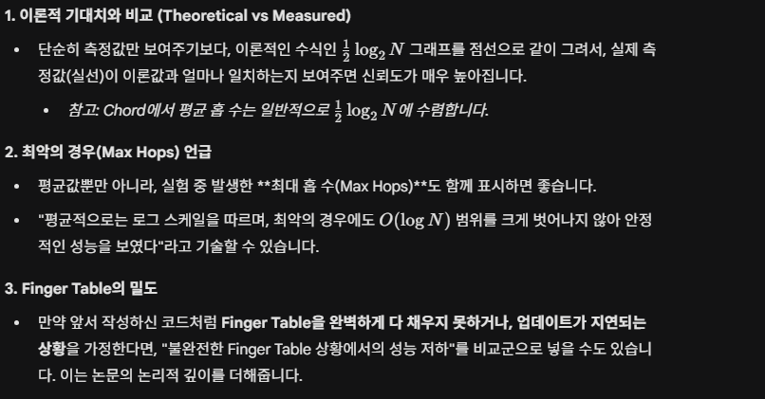
 | 32 | 130 | 4.06 | 6 | 5.00 | 0.11 | 2.50
 | 40 | 170 | 4.25 | 6 | 5.32 | 0.19 | 2.66
 | 48 | 215 | 4.48 | 7 | 5.58 | 0.23 | 2.79
 | 56 | 260 | 4.64 | 7 | 5.81 | 0.16 | 2.90
 | 64 | 301 | 4.70 | 7 | 6.00 | 0.06 | 3.00
 | 72 | 344 | 4.78 | 8 | 6.17 | 0.07 | 3.08
 | 80 | 389 | 4.86 | 8 | 6.32 | 0.08 | 3.16
 | 90 | 447 | 4.97 | 8 | 6.49 | 0.10 | 3.25
 | 100 | 505 | 5.05 | 8 | 6.64 | 0.08 | 3.32
 | 110 | 561 | 5.10 | 8 | 6.78 | 0.05 | 3.39
 | 128 | 676 | 5.28 | 8 | 7.00 | 0.18 | 3.50

 | 250205_SQL_RESULT_2차테스트(FingerTable에서 비교검색)
 | 불필요한 네트워크 통신(Hop)을 1회 줄여주는 최적화(Optimization)
 | Chord 알고리즘의 SearchNodeAtFingerTable (보통 closest_preceding_node라고 부름) 함수는 원래 "Target 바로 앞의 노드"를 찾아서 그 노드에게 길을 물어보는 역할
 | 내 Finger Table에 찾는 Target(목적지)이 이미 명확히 적혀 있다

DHT Chord 테스트
 | log2(N)
4 | 2
6 | 2.5849625007
8 | 3
10 | 3.3219280949
16 | 4
20 | 4.3219280949
32 | 5
40 | 5.3219280949
48 | 5.5849625007
56 | 5.8073549221
64 | 6
72 | 6.1699250014
80 | 6.3219280949
90 | 6.4918530963
100 | 6.6438561898
110 | 6.7813597135
128 | 7
 | 노드수(N) | 전체 Hop 수 | 평균 Hop 수 | 최대 Hop 수 | log2(N) | 증가 | log2(N)/2
 | 4 | 7 | 1.75 | 2 | 2.00 |  | 1.00
 | 6 | 12 | 2.00 | 3 | 2.58 | 0.25 | 1.29 | 0.25
 | 8 | 16 | 2.00 | 3 | 3.00 | 0.00 | 1.50
 | 10 | 26 | 2.60 | 4 | 3.32 | 0.60 | 1.66
 | 16 | 46 | 2.88 | 4 | 4.00 | 0.27 | 2.00
 | 20 | 63 | 3.15 | 4 | 4.32 | 0.27 | 2.16
 | 32 | 102 | 3.19 | 5 | 5.00 | 0.04 | 2.50
 | 40 | 135 | 3.38 | 5 | 5.32 | 0.19 | 2.66
 | 48 | 173 | 3.60 | 6 | 5.58 | 0.23 | 2.79
 | 56 | 210 | 3.75 | 6 | 5.81 | 0.15 | 2.90
 | 64 | 243 | 3.80 | 6 | 6.00 | 0.05 | 3.00
 | 72 | 278 | 3.86 | 7 | 6.17 | 0.06 | 3.08
 | 80 | 315 | 3.94 | 7 | 6.32 | 0.08 | 3.16
 | 90 | 363 | 4.03 | 7 | 6.49 | 0.10 | 3.25
 | 100 | 412 | 4.12 | 7 | 6.64 | 0.09 | 3.32
 | 110 | 458 | 4.16 | 7 | 6.78 | 0.04 | 3.39
 | 128 | 555 | 4.34 | 7 | 7.00 | 0.17 | 3.50 |  | 그래프(X:노드수, Y: 평균홉수, )
 |  |  |  |  |  |  |  |  | 노두 수 N을 4개에서 128개까지 증가하였을대 평균 홉수를 나타낸다.
 |  |  |  |  |  |  |  |  | 실험 결과 노두수가 증가함에 따라 약 0.5회 미만으로 증가하는 경향을 보였고,

기본 노드별 사용 횟수
 | SEARCH | HOP
127.0.0.1:6019 |  | 61
127.0.0.1:6126 |  | 1
127.0.0.1:6041 |  | 27
127.0.0.1:6127 |  | 7
127.0.0.1:6046 |  | 17
127.0.0.1:6029 |  | 11
127.0.0.1:6074 |  | 7
127.0.0.1:6035 |  | 14
127.0.0.1:6076 |  | 8
127.0.0.1:6059 |  | 7
127.0.0.1:6018 |  | 153
127.0.0.1:6037 |  | 10
127.0.0.1:6047 |  | 23
127.0.0.1:6051 |  | 8
127.0.0.1:6123 |  | 7
127.0.0.1:6117 |  | 1
127.0.0.1:6020 |  | 31
127.0.0.1:6065 |  | 6
127.0.0.1:6077 |  | 7
127.0.0.1:6082 |  | 4
127.0.0.1:6118 |  | 1
127.0.0.1:6120 |  | 8
127.0.0.1:6106 |  | 10
127.0.0.1:6050 |  | 27
127.0.0.1:6087 |  | 4
127.0.0.1:6044 |  | 22
127.0.0.1:6066 |  | 11
127.0.0.1:6068 |  | 7
127.0.0.1:6079 |  | 5
127.0.0.1:6030 |  | 53
127.0.0.1:6011 |  | 20
127.0.0.1:6097 |  | 3
127.0.0.1:6101 |  | 2
127.0.0.1:6048 |  | 27
127.0.0.1:6036 |  | 12
127.0.0.1:6010 |  | 17
127.0.0.1:6099 |  | 3
127.0.0.1:6000 |  | 0
127.0.0.1:6027 |  | 11
127.0.0.1:6109 |  | 10
127.0.0.1:6023 |  | 30
127.0.0.1:6090 |  | 3
127.0.0.1:6008 |  | 17
127.0.0.1:6056 |  | 7
127.0.0.1:6107 |  | 11
127.0.0.1:6026 |  | 23
127.0.0.1:6064 |  | 6
127.0.0.1:6114 |  | 2
127.0.0.1:6069 |  | 6
127.0.0.1:6070 |  | 6
...
 |  |  | 2530
 |  |  | 기본 | PACKET 카운트 | 282
NUM | SEARCH |  | HOP |  |  |  |  |  |  | 10개 노드 10회 |  | NUM | START_NODE | SEARCH_MSG | HOP | RESULT | TRACE
1 | 127.0.0.1:6019 |  | 61 |  |  |  |  |  |  | 총횟수 | 641 |  | 127.0.0.1:6000 | 127.0.0.1:6003
2 | 127.0.0.1:6126 |  | 1 |  |  |  |  |  |  | 127.0.0.1:6000 | 104 |  | 127.0.0.1:6000 | 127.0.0.1:6003
3 | 127.0.0.1:6041 |  | 27 |  |  |  |  |  |  | 127.0.0.1:6001 | 7 |  | 127.0.0.1:6000 | 127.0.0.1:6003
4 | 127.0.0.1:6127 |  | 7 |  |  |  |  |  |  | 127.0.0.1:6002 | 55 |  | 127.0.0.1:6000 | 127.0.0.1:6003
5 | 127.0.0.1:6046 |  | 17 |  |  |  |  |  |  | 127.0.0.1:6003 | 100 |  | 127.0.0.1:6000 | 127.0.0.1:6003
6 | 127.0.0.1:6029 |  | 11 |  |  |  |  |  |  | 127.0.0.1:6004 | 62 |  | 127.0.0.1:6000 | 127.0.0.1:6003
7 | 127.0.0.1:6074 |  | 7 |  |  |  |  |  |  | 127.0.0.1:6005 | 69 |  | 127.0.0.1:6000 | 127.0.0.1:6003
8 | 127.0.0.1:6035 |  | 14 |  |  |  |  |  |  | 127.0.0.1:6006 | 27 |  | 127.0.0.1:6000 | 127.0.0.1:6003
9 | 127.0.0.1:6076 |  | 8 |  |  |  |  |  |  | 127.0.0.1:6007 | 106 |  | 127.0.0.1:6000 | 127.0.0.1:6003
10 | 127.0.0.1:6059 |  | 7 |  |  |  |  |  |  | 127.0.0.1:6008 | 22 |  | 127.0.0.1:6000 | 127.0.0.1:6003
11 | 127.0.0.1:6018 |  | 153 |  |  |  |  |  |  | 127.0.0.1:6009 | 89 |  | 127.0.0.1:6000 | 127.0.0.1:6003
12 | 127.0.0.1:6037 |  | 10 |  |  |  |  |  |  | 127.0.0.1:6010 | 0 |  | 127.0.0.1:6000 | 127.0.0.1:6003
13 | 127.0.0.1:6047 |  | 23 |  |  |  |  |  |  |  |  |  | 127.0.0.1:6000 | 127.0.0.1:6003
14 | 127.0.0.1:6051 |  | 8 |  |  |  |  |  |  |  |  |  | 127.0.0.1:6000 | 127.0.0.1:6003
15 | 127.0.0.1:6123 |  | 7 |  |  |  |  |  |  |  |  |  | 127.0.0.1:6000 | 127.0.0.1:6003
16 | 127.0.0.1:6117 |  | 1 |  |  |  |  |  |  |  |  |  | 127.0.0.1:6000 | 127.0.0.1:6003
17 | 127.0.0.1:6020 |  | 31 |  |  |  |  |  |  |  |  |  | 127.0.0.1:6000 | 127.0.0.1:6003
18 | 127.0.0.1:6065 |  | 6 |  |  |  |  |  |  |  |  |  | 127.0.0.1:6000 | 127.0.0.1:6003
19 | 127.0.0.1:6077 |  | 7 |  |  |  |  |  |  |  |  |  | 127.0.0.1:6000 | 127.0.0.1:6003
20 | 127.0.0.1:6082 |  | 4 |  |  |  |  |  |  |  |  |  | 127.0.0.1:6000 | 127.0.0.1:6003
21 | 127.0.0.1:6118 |  | 1 |  |  |  |  |  |  |  |  |  | 127.0.0.1:6000 | 127.0.0.1:6003
22 | 127.0.0.1:6120 |  | 8 |  |  |  |  |  |  |  |  |  | 127.0.0.1:6000 | 127.0.0.1:6003
23 | 127.0.0.1:6106 |  | 10 |  |  |  |  |  |  |  |  |  | 127.0.0.1:6000 | 127.0.0.1:6003
24 | 127.0.0.1:6050 |  | 27 |  |  |  |  |  |  |  |  |  | 127.0.0.1:6000 | 127.0.0.1:6003
25 | 127.0.0.1:6087 |  | 4 |  |  |  |  |  |  |  |  |  | 127.0.0.1:6000 | 127.0.0.1:6003
26 | 127.0.0.1:6044 |  | 22 |  |  |  |  |  |  |  |  |  | 127.0.0.1:6000 | 127.0.0.1:6003
27 | 127.0.0.1:6066 |  | 11 |  |  |  |  |  |  |  |  |  | 127.0.0.1:6000 | 127.0.0.1:6003
28 | 127.0.0.1:6068 |  | 7 |  |  |  |  |  |  |  |  |  | 127.0.0.1:6000 | 127.0.0.1:6003
29 | 127.0.0.1:6079 |  | 5 |  |  |  |  |  |  |  |  |  | 127.0.0.1:6000 | 127.0.0.1:6003
30 | 127.0.0.1:6030 |  | 53 |  |  |  |  |  |  |  |  |  | 127.0.0.1:6000 | 127.0.0.1:6003
31 | 127.0.0.1:6011 |  | 20 |  |  |  |  |  |  |  |  |  | 127.0.0.1:6000 | 127.0.0.1:6003
32 | 127.0.0.1:6097 |  | 3
33 | 127.0.0.1:6101 |  | 2
34 | 127.0.0.1:6048 |  | 27
35 | 127.0.0.1:6036 |  | 12
36 | 127.0.0.1:6010 |  | 17
37 | 127.0.0.1:6099 |  | 3
38 | 127.0.0.1:6000 |  | 0
39 | 127.0.0.1:6027 |  | 11
40 | 127.0.0.1:6109 |  | 10
41 | 127.0.0.1:6023 |  | 30
42 | 127.0.0.1:6090 |  | 3
43 | 127.0.0.1:6008 |  | 17
44 | 127.0.0.1:6056 |  | 7
45 | 127.0.0.1:6107 |  | 11
46 | 127.0.0.1:6026 |  | 23
47 | 127.0.0.1:6064 |  | 6
48 | 127.0.0.1:6114 |  | 2
49 | 127.0.0.1:6069 |  | 6
50 | 127.0.0.1:6070 |  | 6
51 | 127.0.0.1:6022 |  | 74
52 | 127.0.0.1:6049 |  | 8
53 | 127.0.0.1:6038 |  | 36
54 | 127.0.0.1:6091 |  | 6
55 | 127.0.0.1:6073 |  | 5
56 | 127.0.0.1:6043 |  | 9
57 | 127.0.0.1:6045 |  | 9
58 | 127.0.0.1:6125 |  | 5
59 | 127.0.0.1:6104 |  | 6
60 | 127.0.0.1:6063 |  | 12
61 | 127.0.0.1:6060 |  | 8
62 | 127.0.0.1:6102 |  | 2
63 | 127.0.0.1:6081 |  | 38
64 | 127.0.0.1:6085 |  | 8
65 | 127.0.0.1:6015 |  | 41
66 | 127.0.0.1:6003 |  | 26
67 | 127.0.0.1:6092 |  | 18
68 | 127.0.0.1:6080 |  | 7
69 | 127.0.0.1:6024 |  | 25
70 | 127.0.0.1:6108 |  | 6
71 | 127.0.0.1:6031 |  | 22
72 | 127.0.0.1:6002 |  | 17
73 | 127.0.0.1:6122 |  | 1
74 | 127.0.0.1:6071 |  | 161
75 | 127.0.0.1:6057 |  | 24
76 | 127.0.0.1:6004 |  | 75
77 | 127.0.0.1:6093 |  | 3
78 | 127.0.0.1:6078 |  | 5
79 | 127.0.0.1:6025 |  | 18
80 | 127.0.0.1:6111 |  | 1
81 | 127.0.0.1:6007 |  | 21
82 | 127.0.0.1:6009 |  | 42
83 | 127.0.0.1:6006 |  | 19
84 | 127.0.0.1:6042 |  | 15
85 | 127.0.0.1:6089 |  | 4
86 | 127.0.0.1:6105 |  | 5
87 | 127.0.0.1:6084 |  | 5
88 | 127.0.0.1:6121 |  | 1
89 | 127.0.0.1:6001 |  | 122
90 | 127.0.0.1:6013 |  | 44
91 | 127.0.0.1:6012 |  | 16
92 | 127.0.0.1:6098 |  | 6
93 | 127.0.0.1:6103 |  | 2
94 | 127.0.0.1:6113 |  | 1
95 | 127.0.0.1:6040 |  | 45
96 | 127.0.0.1:6005 |  | 18
97 | 127.0.0.1:6053 |  | 8
98 | 127.0.0.1:6028 |  | 15
99 | 127.0.0.1:6088 |  | 4
100 | 127.0.0.1:6075 |  | 5
101 | 127.0.0.1:6112 |  | 1
102 | 127.0.0.1:6086 |  | 27
103 | 127.0.0.1:6095 |  | 6
104 | 127.0.0.1:6032 |  | 23
105 | 127.0.0.1:6083 |  | 12
106 | 127.0.0.1:6039 |  | 17
107 | 127.0.0.1:6062 |  | 7
108 | 127.0.0.1:6052 |  | 8
109 | 127.0.0.1:6061 |  | 282
110 | 127.0.0.1:6055 |  | 32
111 | 127.0.0.1:6054 |  | 8
112 | 127.0.0.1:6017 |  | 87
113 | 127.0.0.1:6067 |  | 6
114 | 127.0.0.1:6116 |  | 1
115 | 127.0.0.1:6110 |  | 4
116 | 127.0.0.1:6014 |  | 32
117 | 127.0.0.1:6033 |  | 10
118 | 127.0.0.1:6058 |  | 7
119 | 127.0.0.1:6100 |  | 13
120 | 127.0.0.1:6072 |  | 15
121 | 127.0.0.1:6021 |  | 22
122 | 127.0.0.1:6094 |  | 4
123 | 127.0.0.1:6016 |  | 12
124 | 127.0.0.1:6034 |  | 11
125 | 127.0.0.1:6124 |  | 1
126 | 127.0.0.1:6115 |  | 13
127 | 127.0.0.1:6119 |  | 2
128 | 127.0.0.1:6096 |  | 19

이미지
